枚举值和格式说明
类型 | 枚举值 | 枚举名称
坐标类型 | 1 | wgs84 (地球坐标)
 | 2 | gcj02 (火星丶高德)
 | 3 | bd09 (百度)
 | 4 | CGCS2000
 | 5 | 西安 80 | 压缩包格式
 | 6 | 北京 54
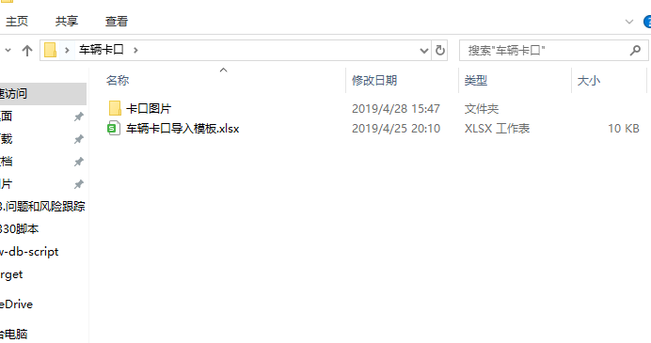
 | 7 | 其他
状态 | 0 | 停用
 | 1 | 正常
 | 2 | 其他
卡口类型 | 1 | 小区出入口
 | 2 | 停车场
 | 3 | 非机动车卡口

